상품제안서
베이스 여행용 미니캐리어 14-16인치 | 상품코드: S30928

 |  |  |  |  |  |  | 02-713-8555 | www.synergygift.co.kr
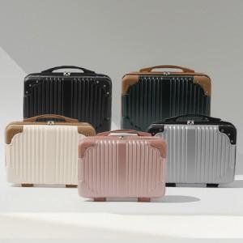 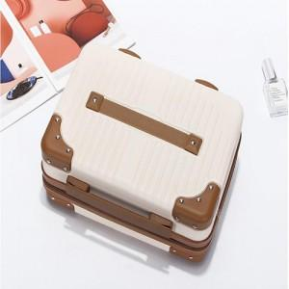

【상세/제작정보】 | <p><span style="font-size: 14pt;">※ 잠금장치는 16인치 제품만 있습니다.</span></p>

【인쇄/포장옵션】 | 실크 / OPP(비닐)

【공급단가】 | 수량 | 50~ | 100~ | 500~ | 1,000~ | 2,000~
*VAT별도 | 14인치 | 12,740원 | 12,540원 | 12,250원 | 11,760원 | 11,270원
 | 16인치 | 16,250원 | 16,000원 | 15,620원 | 15,000원 | 14,370원

【상품 URL】 | https://www.synergygift.co.kr:443/src/goods_detail.php?gdno=30928

